关系图
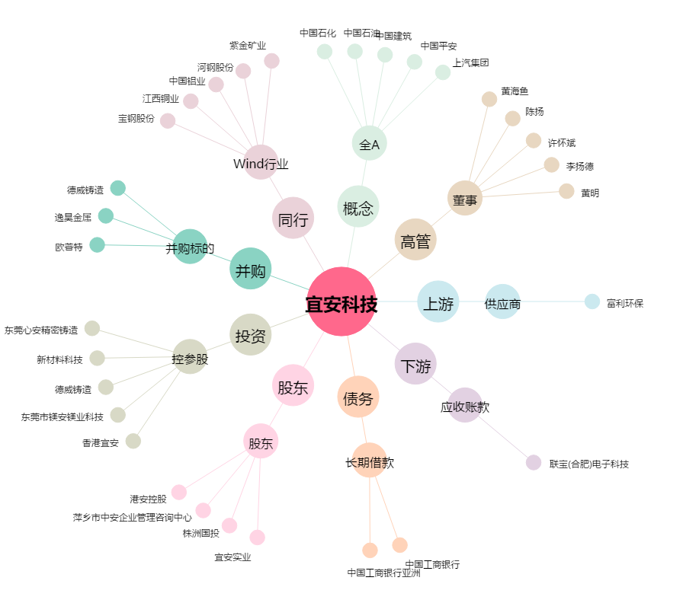
宜安科技[300328.SZ] - 关系概览图

